Объяснение простыми словами
Что такое кассовый разрыв, чистый поток и накопленный баланс
Объяснение на бытовом примере, без бухгалтерских терминов

АНАЛОГИЯ С КОШЕЛЬКОМ
Представьте, что у вас есть кошелёк. Вы получаете зарплату и тратите деньги. В течение месяца в кошельке накапливается остаток — это и есть «накопленный баланс». Каждый день вы можете либо положить деньги в кошелёк (приток), либо достать (отток). Разница между тем, что положили и достали за день — это «чистый поток». Если в какой-то день нужно достать больше, чем есть в кошельке, — это кассовый разрыв. Вы вынуждены занимать деньги, иначе не сможете заплатить.

ЧИСТЫЙ ПОТОК МЕСЯЦА

Формула: | Чистый поток = Деньги, пришедшие за месяц − Деньги, ушедшие за месяц
Пример (март): | Чистый поток = 2,4 млн (пришло от РТТ) − 6,0 млн (платёж Эмпилс) = −3,6 млн руб

Что входит в чистый поток:
Компонент | Что это | Когда происходит | В марте
Деньги от РТТ (входящий поток) | Поступления от розничных торговых точек, которые заплатили за январскую-февральскую вторичку | Через 30 дней после отгрузки в РТТ | +2,4
Платёж Эмпилс (исходящий поток) | Оплата товара, который был закуплен в январе | Через 45 дней после получения товара | −6,0
Зарплата, аренда, налоги | Операционные расходы (в модели не учтены) | Ежемесячно | 0 (упрощение)
ЧИСТЫЙ ПОТОК МАРТА | Пришло минус ушло | Итог месяца | −3,6 млн

НАКОПЛЕННЫЙ БАЛАНС

Формула: | Накопленный баланс = Накопленный баланс прошлого месяца + Чистый поток текущего месяца
Простыми словами: | Накопленный баланс — это «сколько денег в кошельке на конец месяца». В январе стартуем с 0. В феврале добавили +2 млн → баланс = 2 млн. В марте «достали» 3,6 млн → баланс = 2 − 3,6 = −1,6 млн. ⚠ Кассовый разрыв! В апреле ещё «достали» 1,2 млн → баланс = −1,6 − 1,2 = −2,8 млн. Минимум! С мая начинаем выходить в плюс: +0,8 → −2,0; +0,8 → −1,2; +3,75 → +2,55 ✓

КАССОВЫЙ РАЗРЫВ — ЧТО ЭТО ЗНАЧИТ ДЛЯ ДИСТРИБЬЮТОРА
Кассовый разрыв — это ситуация, когда НАКОПЛЕННЫЙ БАЛАНС становится отрицательным. В терминах бизнеса: дистрибьютор должен заплатить поставщику (Эмпилс) и другим кредиторам бОльшую сумму, чем у него сейчас есть на счетах. Что это значит физически: • Нельзя платить зарплату сотрудникам вовремя • Просрочка платежей поставщику → штрафы, потеря доверия • Риск банкротства, если разрыв глубокий и длительный В нашем случае: разрыв −2,8 млн руб в апреле. Это не смертельно, но нужно либо иметь стартовый капитал 3 млн руб, либо договориться с Эмпилс об отсрочке 60 дней.

ВИЗУАЛЬНАЯ АНАЛОГИЯ: 12 МЕСЯЦЕВ В ОДНОЙ КАРТИНКЕ
Ниже — схема «бассейна»: каждый месяц — отдельный бассейн, заполненный зелёным (резерв) или красным (долг).

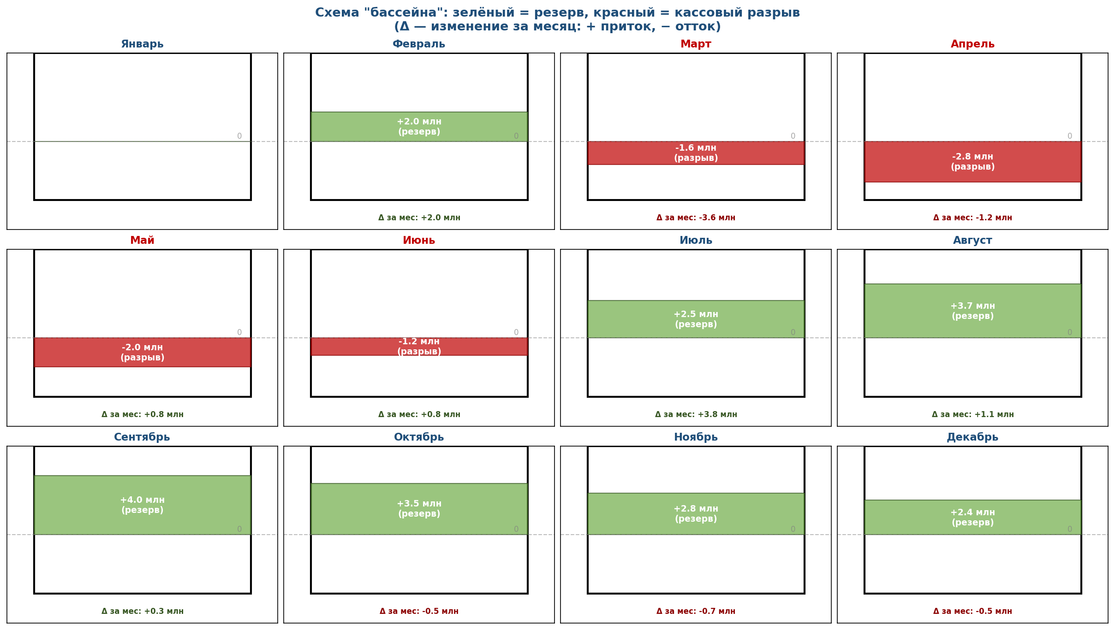
ДЕТАЛЬНАЯ МАТЕМАТИКА: КАК СЧИТАЕТСЯ КАЖДЫЙ МЕСЯЦ

Ниже — пошаговый расчёт для каждого месяца с конкретными числами. Формулы одни и те же, меняются только входящие значения. ФОРМУЛА 1: Чистый поток = Деньги от РТТ (пришли за месяц) − Платёж Эмпилс (ушёл за месяц) ФОРМУЛА 2: Накопленный баланс = Накопленный баланс прошлого месяца + Чистый поток текущего месяца

ПРИМЕРЫ: ЯНВАРЬ (старт) и МАРТ (первый разрыв)
ЯНВАРЬ (старт, баланс = 0)
1. В январе дистрибьютор: • Закупил у Эмпилс товар на 6,0 млн руб (первичка) • Отгрузил в РТТ товар на 2,0 млн руб (вторичка) 2. Платёж Эмпилс в январе = 0 (отсрочка 45 дней — за январскую первичку платить будем в марте) 3. Деньги от РТТ в январе = 0 (отсрочка 30 дней — за январскую вторичку РТТ заплатит в феврале) 4. Чистый поток января = 0 (пришло) − 0 (ушло) = 0 руб 5. Накопленный баланс на конец января = 0 (старт) + 0 (чистый поток) = 0 руб → На счетах 0 руб, но на складе товара на 6,0 млн (это актив, но не деньги)

МАРТ (первый кассовый разрыв, баланс = −1,6 млн)
1. В марте дистрибьютор: • Закупил у Эмпилс товар на 7,0 млн руб (первичка марта) • Отгрузил в РТТ товар на 4,8 млн руб (вторичка марта) 2. Платёж Эмпилс в марте = 6,0 млн руб (платим за ЯНВАРСКУЮ первичку — прошло 45 дней с момента получения товара) Формула лага: январская первичка → платёж в марте (через ~1,5 месяца) 3. Деньги от РТТ в марте = 2,4 млн руб (РТТ платит за ФЕВРАЛЬСКУЮ вторичку — прошло 30 дней с момента отгрузки) Формула лага: февральская вторичка → деньги в марте (через 1 месяц) 4. Чистый поток марта = 2,4 млн (пришло) − 6,0 млн (ушло) = −3,6 млн руб ⚠ Минус! Ушло больше, чем пришло. 5. Накопленный баланс на конец марта: = Накопл. баланс февраля (+2,0 млн) + Чистый поток марта (−3,6 млн) = +2,0 + (−3,6) = −1,6 млн руб → На счетах −1,6 млн руб. Это и есть КАССОВЫЙ РАЗРЫВ. Дистрибьютор должен Эмпилс 6,0 млн, а на счетах только 2,4 млн + 2,0 млн резерва = 4,4 млн. Не хватает 1,6 млн, чтобы расплатиться полностью.

ПОЛНАЯ ТАБЛИЦА МАТЕМАТИКИ ПО ВСЕМ МЕСЯЦАМ
Месяц | Пришло (от РТТ) | Ушло (Эмпилс) | Чистый поток = Пришло − Ушло | Прошлый баланс | Накопл. = Прошлый + Чистый
Январь | 0 | 0 | +0.0 млн | 0 (старт) млн | +0.0 млн
Февраль | +2.0 млн | 0 | +2.0 млн | +0.0 млн | +2.0 млн
Март | +2.4 млн | −6.0 млн | −3.6 млн | +2.0 млн | −1.6 млн
Апрель | +4.8 млн | −6.0 млн | −1.2 млн | −1.6 млн | −2.8 млн
Май | +7.8 млн | −7.0 млн | +0.8 млн | −2.8 млн | −2.0 млн
Июнь | +7.8 млн | −7.0 млн | +0.8 млн | −2.0 млн | −1.2 млн
Июль | +7.8 млн | −4.0 млн | +3.8 млн | −1.2 млн | +2.5 млн
Август | +7.8 млн | −6.6 млн | +1.1 млн | +2.5 млн | +3.7 млн
Сентябрь | +6.3 млн | −6.0 млн | +0.3 млн | +3.7 млн | +4.0 млн
Октябрь | +4.6 млн | −5.1 млн | −0.5 млн | +4.0 млн | +3.5 млн
Ноябрь | +3.5 млн | −4.2 млн | −0.7 млн | +3.5 млн | +2.8 млн
Декабрь | +2.8 млн | −3.3 млн | −0.5 млн | +2.8 млн | +2.4 млн
ИТОГО | 60,0 млн | 60,0 млн | 0 | — | +2,4 млн

ОБЩАЯ ЛОГИКА: ПОЧЕМУ РАЗРЫВ ВОЗНИКАЕТ В МАРТЕ-АПРЕЛЕ
1. В январе-феврале дистрибьютор делает СТАРТОВУЮ ЗАГРУЗКУ склада: 12,0 млн руб первички (6+6), а вторичка ещё маленькая (2,0 + 2,4 = 4,4 млн). Денег от РТТ почти не приходит. 2. С марта начинают приходить платежи Эмпилс за январскую первичку (6,0 млн в марте). В это же время от РТТ приходит только 2,4 млн (за февральскую вторичку). Разница: 2,4 − 6,0 = −3,6 млн (чистый поток марта). 3. Кумулятивно: было +2,0 (после февраля), добавили −3,6 (март) → стало −1,6 млн. РАЗРЫВ! 4. В апреле та же картина: платим 6,0 млн (за февраль), а получаем 4,8 млн (за март). Чистый поток = 4,8 − 6,0 = −1,2 млн. Накопл. = −1,6 (март) + (−1,2) (апрель) = −2,8 млн. МИНИМУМ разрыва. 5. С мая ситуация улучшается: вторичка выросла (пик весны), платежи Эмпилс тоже есть, но чистый поток уже +0,8 млн (7,8 пришло − 7,0 ушло). Накопл. = −2,8 (апрель) + 0,8 (май) = −2,0 млн. Разрыв сокращается. 6. В июле чистый поток = +3,75 млн (7,75 пришло − 4,0 ушло за «короткую» майскую первичку). Накопл. = −1,2 (июнь) + 3,75 (июль) = +2,55 млн. ВЫХОД В ПЛЮС! 7. К концу года накопленный баланс = +2,36 млн. Это резерв на следующий сезон.

Визуализации
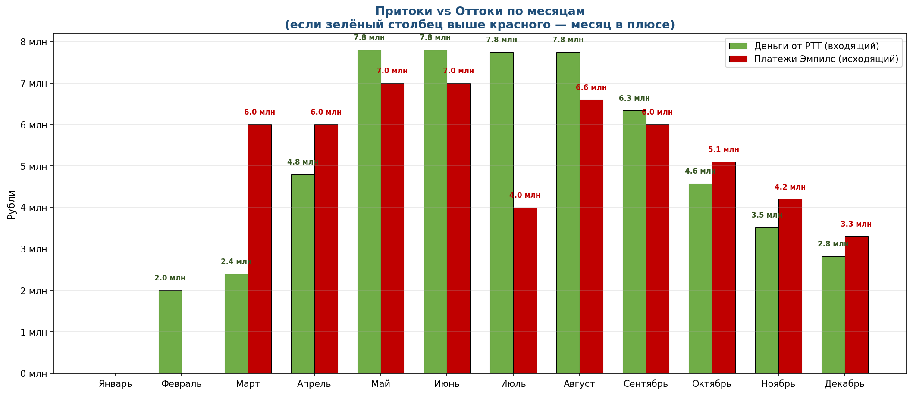
Три ракурса на кассовый поток: для лучшего понимания

РАКУРС 1: КАСКАД — как из стартового 0 формируется накопленный баланс
Каждый столбец = изменение за месяц. Зелёные — приток денег (рост баланса), красные — отток (падение). Линия показывает итог.

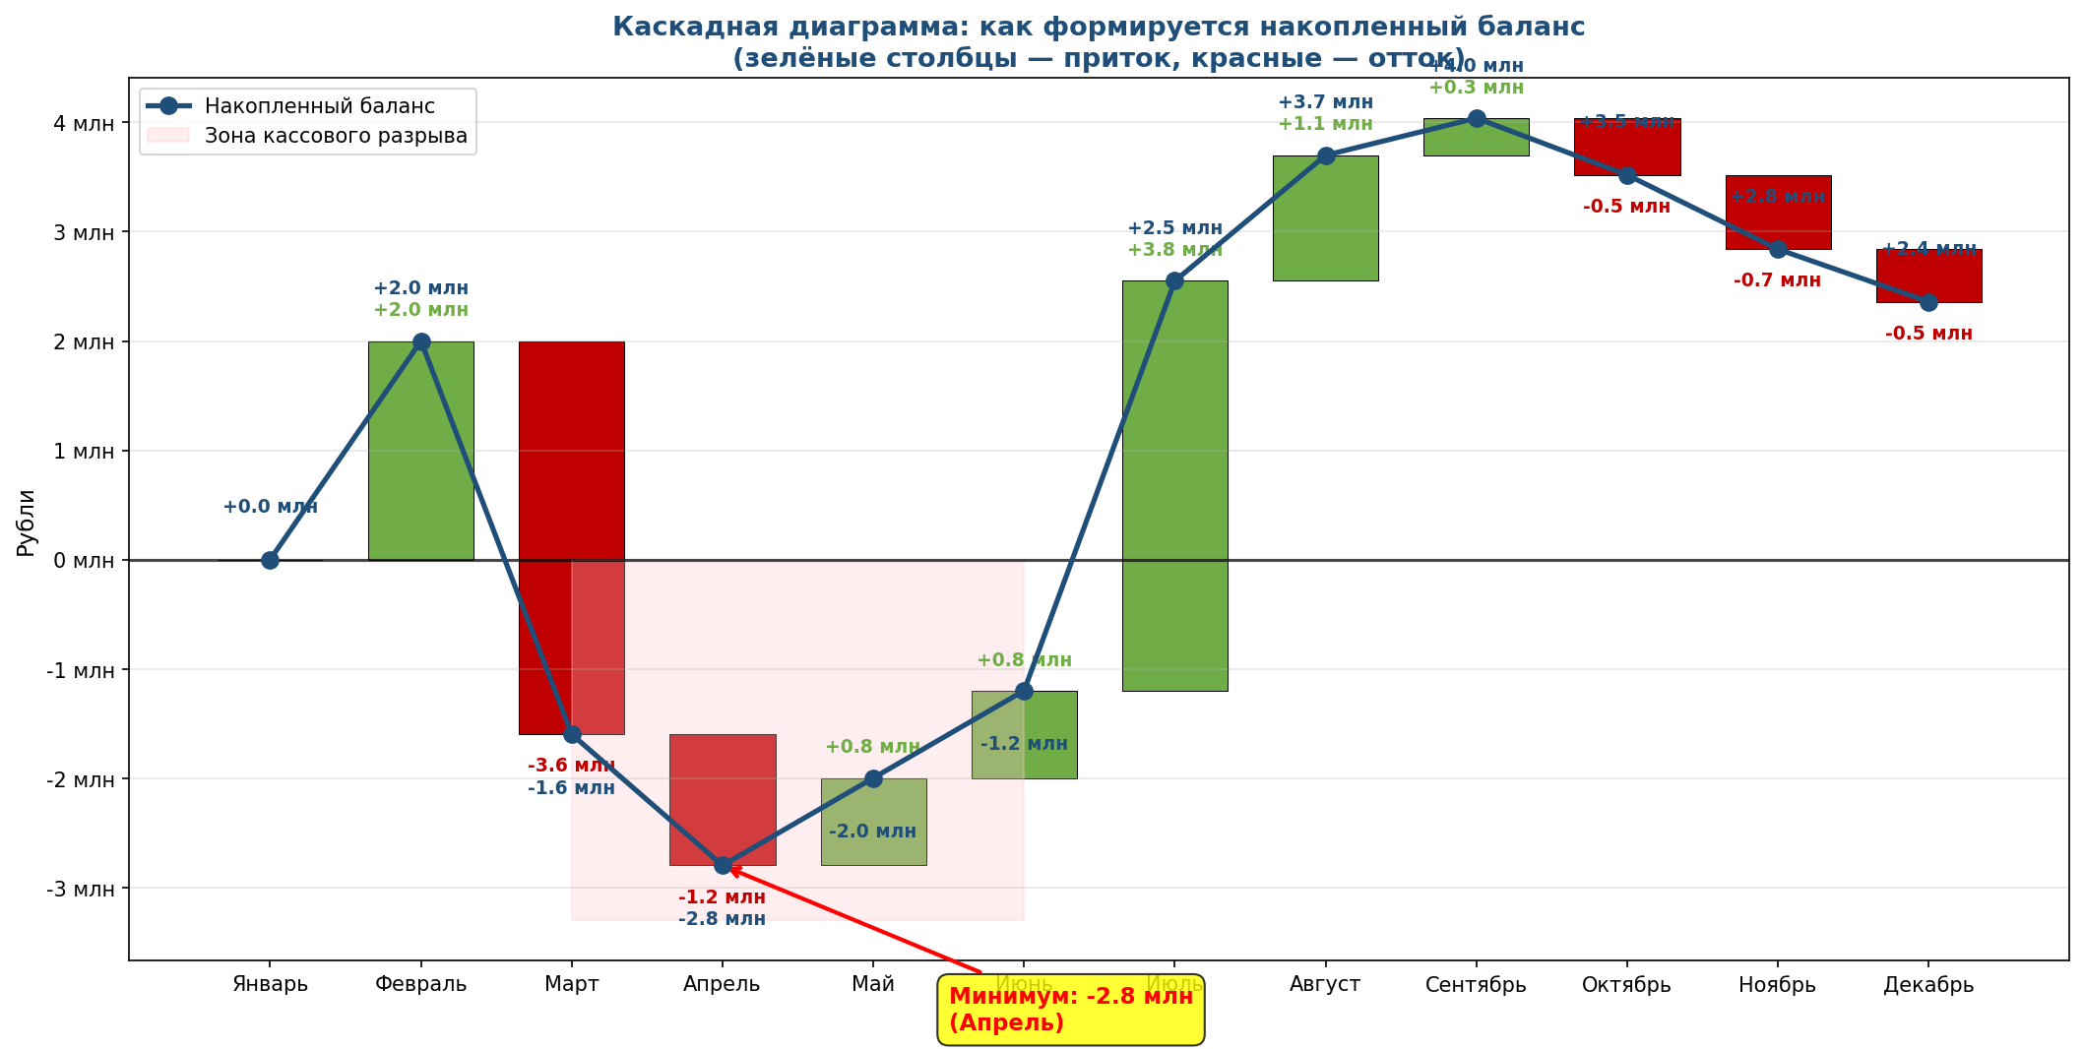

РАКУРС 2: НАКОПЛЕННЫЙ БАЛАНС С ЗОНАМИ — где мы в плюсе, а где в минусе
Зелёная зона — деньги есть (резерв). Красная зона — кассовый разрыв (нужно покрывать долг).

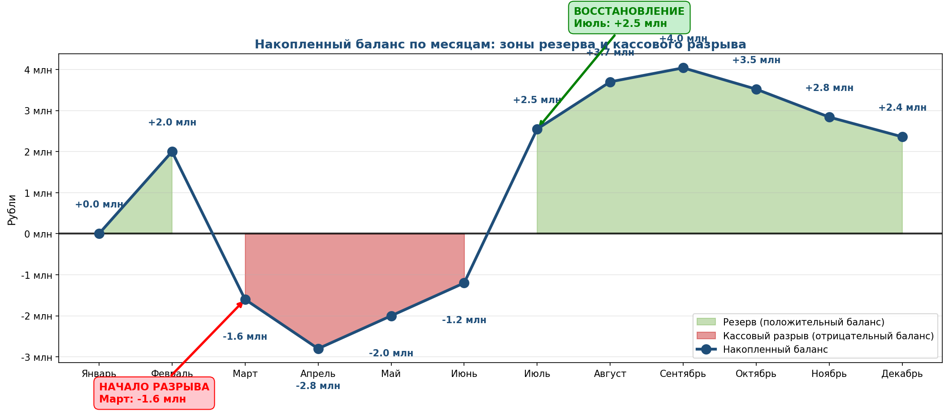

РАКУРС 3: ПРИТОКИ vs ОТТОКИ — что приходит и что уходит каждый месяц
Зелёный столбец = деньги от РТТ (входящий). Красный = платёж Эмпилс (исходящий). Если зелёный выше красного — месяц в плюсе.

